Лист1
 | 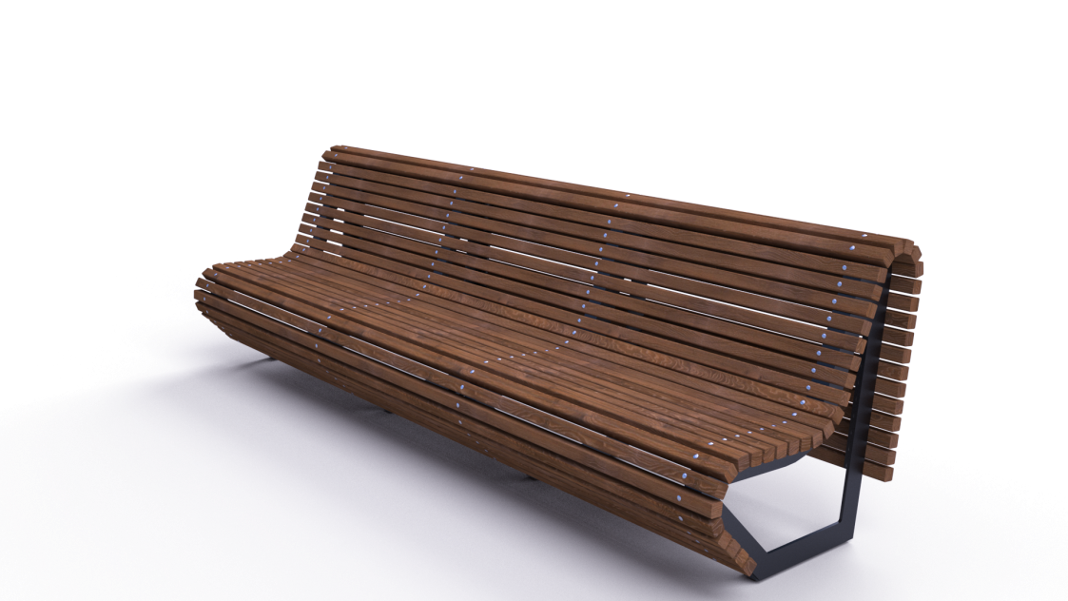 |  | 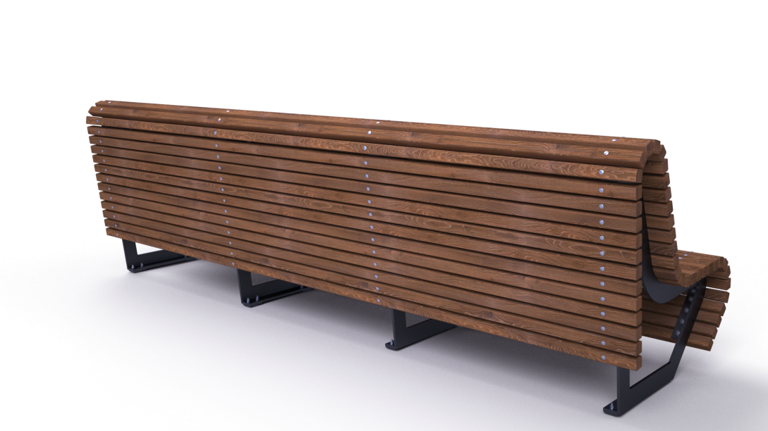

№ п/п | Артикул/обозначение | Наименование и класс пожарной безопасности | Кол-во | Изображение | Цвет изделия RAL | Масса одного эл-та | Масса комплекта
Сборочные единицы
1 | 0408МП | Сварная боковина паркового дивана ДПСР-1.11 (правая) | 2 |  | 9005 (черный) | 23.67 | 47.34
2 | 0409МП | Сварная боковина паркового дивана ДПСР-1.11 (левая) | 2 |  | 9005 (черный) | 23.67 | 47.34
3 | 0410МП | Закладная под парковый диван ДПСР-1.11 L=400 | 8 |  | 9005 (черный) | 0.96 | 7.68
Детали
4 | 237ДБ | Брус 40х40х3000 | 42 |  | Тик | 2.8 | 117.6
Стандартные изделия
5 |  | Болт с п/кр гол и усом М8х35 | 16
6 |  | Болт с п/кр гол и усом М6х65 | 168
7 |  | Шайба D8 | 16
8 |  | Шайба D6 | 168
9 |  | Шайба гроверная D8 | 16
10 |  | Гайка 6-гр. М8 | 16
11 |  | Гайка 6-гр. М6 | 168
Прочие изделия
12 | КЧМ6КС | Составной колпачок М6 | 168 |  |  | 0.004 | 0.7
Масса изделия |  |  |  |  |  | 220.66

